listing
1) ENGLISH ITEM NAME (ex : OOOO machine) | 2)中文名称 | 3) MANUFACTUROR (ex : OOO company) | 4) MODEL NO (ex : abc-123) | 5)Serial number | 6)CN hs code | 7)VN hs code | 8)Material | 9) VOLTAGE (ex : 220V) | 10) CAPACITY (ex :1200KW) | 11) Manufacture date (yyyy-mm-dd) | 12) ORIGIN | 13) NEW or USED | 14) PICTURE (BEFORE PACKING) | 15) PICTURE (NAME PLATE or label) | 16)Quantity | 17)cost(RMB 13%VAT) | 18)cost(USD) | 19)Total cost(USD) | 20)CARTON NO. | 21)CTN QTY | 22)G.W(KGS) | 23)N.W(KGS) | 24)Package Size(CM) | 25)Part size(CM) | 26)应用范围 | 27)是否带电源
inductor | 感应器 | Landa Company | H5726-24A128 |  |  |  | 铁/电子元件 | 24V | 4.5W | 2025.11.20 | China | NEW | 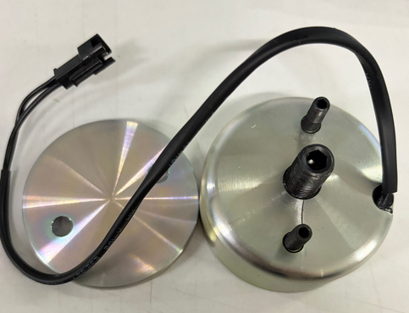 |  | 2 | 350*1 |  |  | D1 | 1 | 合拼MP D1箱 | 0.1*1 | 合拼MP D1箱 | 5*6*5CM | SMT Machine maintenance | NO
Soldering LED fixture | 焊LED治具 | Techsen Electronics(ShenZhen)Co.,Ltd | VE-1/VE-2 | VE-1F06 |  |  | 电木板 | / | / | 2025.12.25 | China | NEW |  |  | 2 | 45 |  |  |  |  |  | 1.1 |  | 20X18X8 | assembly | NO
electrothermal constant-temperature drying box | 电热恒温干燥箱 | Shenzhen Jingyi Huang Electric Heating Equipment Factory | 101-4 | 71691022 |  |  | 铁/电子元件 | 380 | 4800 | 2024、11 | CHINA | USED | 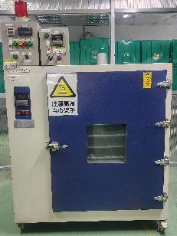 |  | 1 | 2500 |  |  | D2 | 1 | 115 | 100 | 打木架 130x110x190 | 121x98x178 | Logtag model testing | NO

